作成の仕方
「何月分」の請求か入力
請求の締め日を入力。榊󠄀組は月末締め
請求一覧表に入力した年・月・日が表示されます
★請求一覧表 | ★工事別請求書

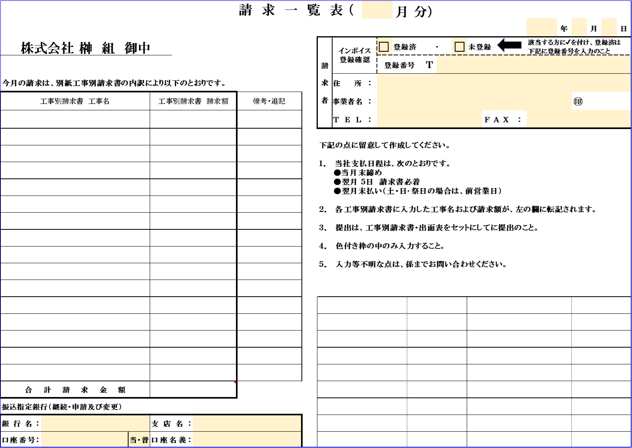
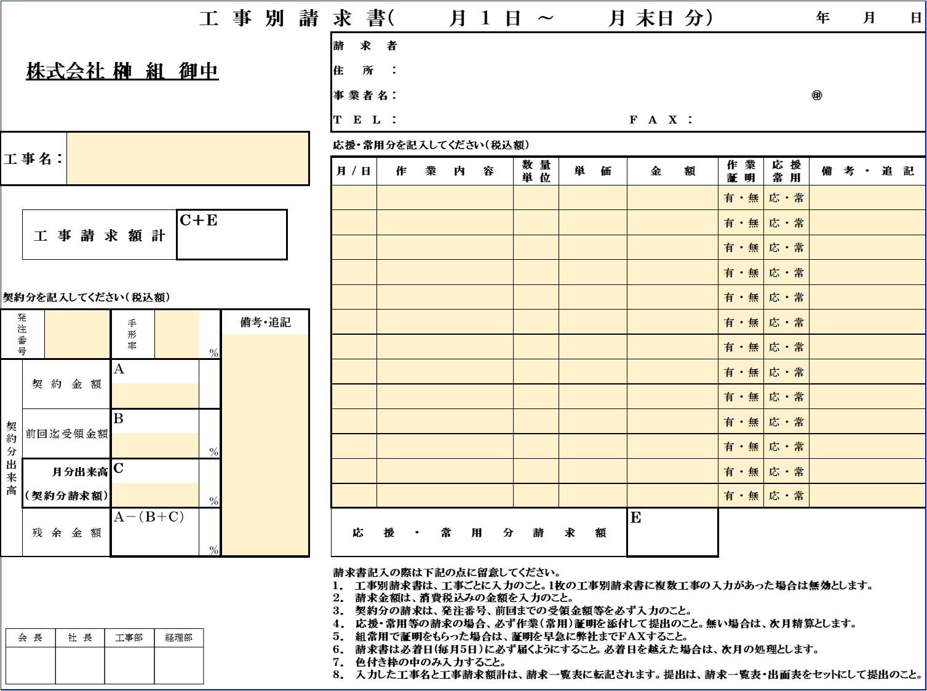
インボイスに登録しているか・いないか該当する方に✔をする
「工事名」を入力。
（入力がないと、下段の工事請求額計が
計算・表示されません）
請求一覧表に入力した事業者名等が表示されます

インボイスに登録済みの場合、
「事業者登録番号」を入力

貴社の「住所・事業者名等」を入力
（出面表および工事別請求書に
入力した内容が表示されます）

自動集計されます
作業内容以外に報告事項などがあれば入力

工事別請求書に入力した
「工事名」・「工事請求額計」が
表示されます。
応援や組常用など、契約以外の請求をする際に入力

契約分の請求をする際に、注文書が発行されている・いないに関わらず入力

「何階までの
出来高」などを入力

自動集計されます

初めて榊󠄀組に請求するときや、指定銀行を変更するときに入力

★出面表

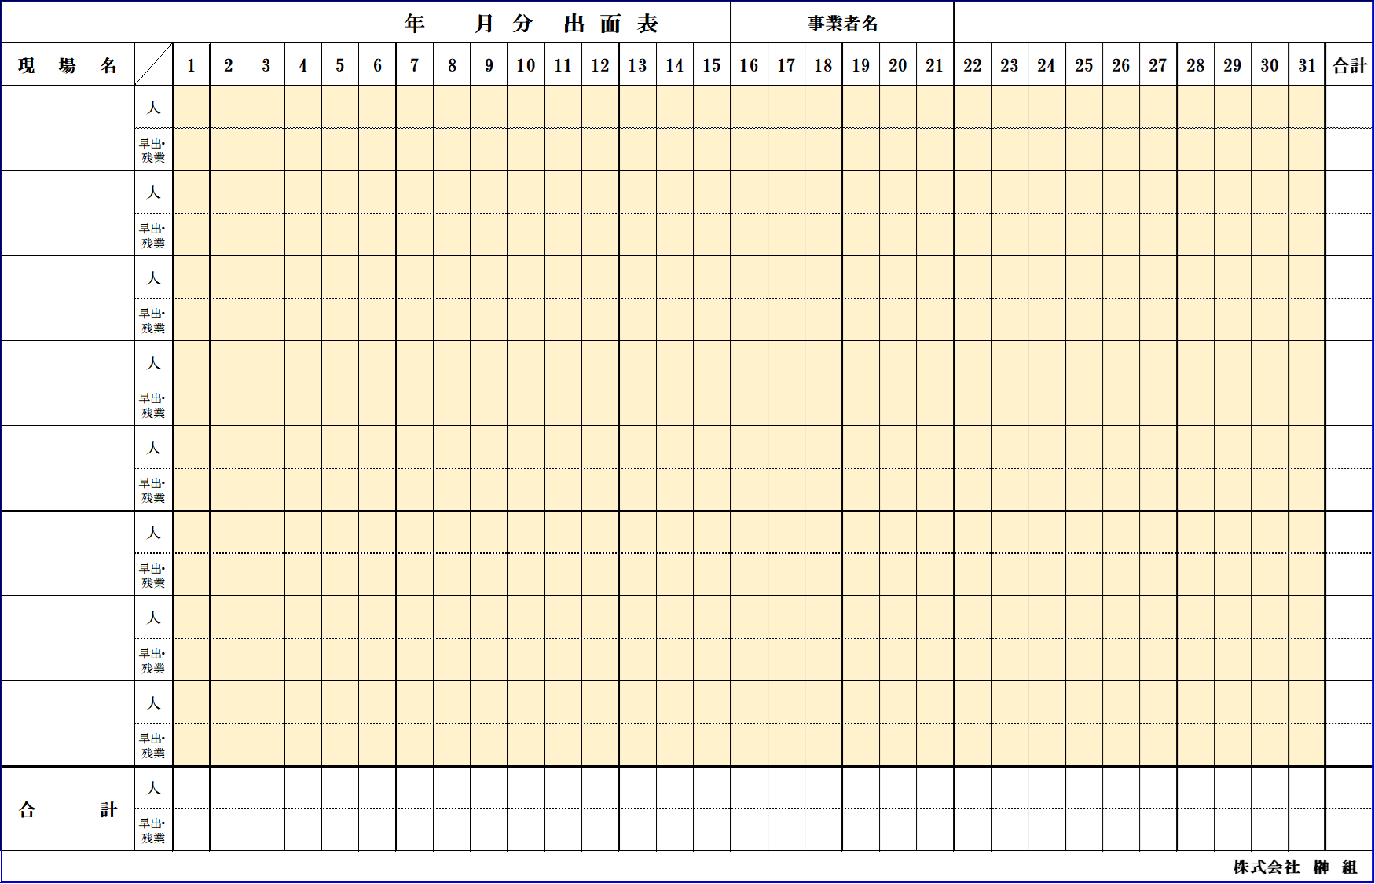

請求一覧表に入力した
年・月が表示されます
請求一覧表に入力した
事業者名が表示されます
工事別請求書に入力した「工事名」が表示されます
自動集計されます

各工事にかかった「人工」、「早出・残業時間」を入力

自動集計されます

工事別(1)
 |  |  |  |  |  |  | 工 事 別 請 求 書（ | 月 １ 日 ～ |  |  | 月 末日 分） |  |  |  | 年 | 月 | 日
 |  |  |  |  |  | 請求者
 | 株式会社 榊 組 御中 |  |  |  |  | 住所：
 |  |  |  |  |  | 事業者名： |  |  |  |  |  |  |  |  | ㊞
 |  |  |  |  |  | ＴＥＬ： |  |  |  |  |  | ＦＡＸ：
工事名： |  |  |  |  |  | 応援・常用分を記入してください（税込額）
 |  |  |  |  |  | 月/日 | 作業内容 |  | 数量 単位 | 単価 |  | 金額 | 作業 証明 | 応援 常用 | 備考・追記
 |  |  |  |  |  |  |  |  |  |  |  |  | 有・無 | 応・常
 | 工事請求額計 |  | Ｃ＋Ｅ |  |  |  |  |  |  |  |  |  | 有・無 | 応・常
 |  |  |  |  |  |  |  |  |  |  |  |  | 有・無 | 応・常
 |  |  |  |  |  |  |  |  |  |  |  |  | 有・無 | 応・常
契約分を記入してください（税込額） |  |  |  |  |  |  |  |  |  |  |  |  | 有・無 | 応・常
発注番号 |  | 手形率 |  |  | 備考・追記 |  |  |  |  |  |  |  | 有・無 | 応・常
 |  |  |  | ％ |  |  |  |  |  |  |  |  | 有・無 | 応・常
契約分出来高 | 契約金額 | Ａ |  |  |  |  |  |  |  |  |  |  | 有・無 | 応・常
 |  |  |  |  |  |  |  |  |  |  |  |  | 有・無 | 応・常
 | 前回迄受領金額 | Ｂ |  |  |  |  |  |  |  |  |  |  | 有・無 | 応・常
 |  |  |  | ％ |  |  |  |  |  |  |  |  | 有・無 | 応・常
 | 月分出来高 | Ｃ |  |  |  |  |  |  |  |  |  |  | 有・無 | 応・常
 | （契約分請求額） |  |  | ％ |  |  |  |  |  |  |  |  | 有・無 | 応・常
 | 残余金額 | Ａ－（Ｂ＋Ｃ） |  |  |  | 応援・常用分請求額 |  |  |  |  |  | Ｅ
 |  |  |  | ％
 |  |  |  |  |  | 請求書記入の際は下記の点に留意してください。 １． 工事別請求書は、工事ごとに入力のこと。1枚の工事別請求書に複数工事の入力があった場合は無効とします。 ２． 請求金額は、消費税込みの金額を入力のこと。 ３． 契約分の請求は、発注番号、前回までの受領金額等を必ず入力のこと。 ４． 応援・常用等の請求の場合、必ず作業（常用）証明を添付して提出のこと。無い場合は、次月精算とします。 ５． 組常用で証明をもらった場合は、証明を早急に弊社までＦＡＸすること。 ６． 請求書は必着日(毎月５日）に必ず届くようにすること。必着日を越えた場合は、次月の処理とします。 ７． 色付き枠の中のみ入力すること。 ８． 入力した工事名と工事請求額計は、請求一覧表に転記されます。提出は、請求一覧表・出面表をセットにして提出のこと。

会 長
社 長
工事部
経理部

工事別(2)
 |  |  |  |  |  |  | 工 事 別 請 求 書（ | 月 １ 日 ～ |  |  | 月 末日 分） |  |  |  | 年 | 月 | 日
 |  |  |  |  |  | 請求者
 | 株式会社 榊 組 御中 |  |  |  |  | 住所：
 |  |  |  |  |  | 事業者名： |  |  |  |  |  |  |  |  | ㊞
 |  |  |  |  |  | ＴＥＬ： |  |  |  |  |  | ＦＡＸ：
工事名： |  |  |  |  |  | 応援・常用分を記入してください（税込額）
 |  |  |  |  |  | 月/日 | 作業内容 |  | 数量 単位 | 単価 |  | 金額 | 作業 証明 | 応援 常用 | 備考・追記
 |  |  |  |  |  |  |  |  |  |  |  |  | 有・無 | 応・常
 | 工事請求額計 |  | Ｃ＋Ｅ |  |  |  |  |  |  |  |  |  | 有・無 | 応・常
 |  |  |  |  |  |  |  |  |  |  |  |  | 有・無 | 応・常
 |  |  |  |  |  |  |  |  |  |  |  |  | 有・無 | 応・常
契約分を記入してください（税込額） |  |  |  |  |  |  |  |  |  |  |  |  | 有・無 | 応・常
発注番号 |  | 手形率 |  |  | 備考・追記 |  |  |  |  |  |  |  | 有・無 | 応・常
 |  |  |  | ％ |  |  |  |  |  |  |  |  | 有・無 | 応・常
契約分出来高 | 契約金額 | Ａ |  |  |  |  |  |  |  |  |  |  | 有・無 | 応・常
 |  |  |  |  |  |  |  |  |  |  |  |  | 有・無 | 応・常
 | 前回迄受領金額 | Ｂ |  |  |  |  |  |  |  |  |  |  | 有・無 | 応・常
 |  |  |  | ％ |  |  |  |  |  |  |  |  | 有・無 | 応・常
 | 月分出来高 | Ｃ |  |  |  |  |  |  |  |  |  |  | 有・無 | 応・常
 | （契約分請求額） |  |  | ％ |  |  |  |  |  |  |  |  | 有・無 | 応・常
 | 残余金額 | Ａ－（Ｂ＋Ｃ） |  |  |  | 応援・常用分請求額 |  |  |  |  |  | Ｅ
 |  |  |  | ％
 |  |  |  |  |  | 請求書記入の際は下記の点に留意してください。 １． 工事別請求書は、工事ごとに入力のこと。1枚の工事別請求書に複数工事の入力があった場合は無効とします。 ２． 請求金額は、消費税込みの金額を入力のこと。 ３． 契約分の請求は、発注番号、前回までの受領金額等を必ず入力のこと。 ４． 応援・常用等の請求の場合、必ず作業（常用）証明を添付して提出のこと。無い場合は、次月精算とします。 ５． 組常用で証明をもらった場合は、証明を早急に弊社までＦＡＸすること。 ６． 請求書は必着日(毎月５日）に必ず届くようにすること。必着日を越えた場合は、次月の処理とします。 ７． 色付き枠の中のみ入力すること。 ８． 入力した工事名と工事請求額計は、請求一覧表に転記されます。提出は、請求一覧表・出面表をセットにして提出のこと。

会 長
社 長
工事部
経理部
会 長
社 長
工事部
経理部
会 長
社 長
工事部
経理部

工事別(3)
 |  |  |  |  |  |  | 工 事 別 請 求 書（ | 月 １ 日 ～ |  |  | 月 末日 分） |  |  |  | 年 | 月 | 日
 |  |  |  |  |  | 請求者
 | 株式会社 榊 組 御中 |  |  |  |  | 住所：
 |  |  |  |  |  | 事業者名： |  |  |  |  |  |  |  |  | ㊞
 |  |  |  |  |  | ＴＥＬ： |  |  |  |  |  | ＦＡＸ：
工事名： |  |  |  |  |  | 応援・常用分を記入してください（税込額）
 |  |  |  |  |  | 月/日 | 作業内容 |  | 数量 単位 | 単価 |  | 金額 | 作業 証明 | 応援 常用 | 備考・追記
 |  |  |  |  |  |  |  |  |  |  |  |  | 有・無 | 応・常
 | 工事請求額計 |  | Ｃ＋Ｅ |  |  |  |  |  |  |  |  |  | 有・無 | 応・常
 |  |  |  |  |  |  |  |  |  |  |  |  | 有・無 | 応・常
 |  |  |  |  |  |  |  |  |  |  |  |  | 有・無 | 応・常
契約分を記入してください（税込額） |  |  |  |  |  |  |  |  |  |  |  |  | 有・無 | 応・常
発注番号 |  | 手形率 |  |  | 備考・追記 |  |  |  |  |  |  |  | 有・無 | 応・常
 |  |  |  | ％ |  |  |  |  |  |  |  |  | 有・無 | 応・常
契約分出来高 | 契約金額 | Ａ |  |  |  |  |  |  |  |  |  |  | 有・無 | 応・常
 |  |  |  |  |  |  |  |  |  |  |  |  | 有・無 | 応・常
 | 前回迄受領金額 | Ｂ |  |  |  |  |  |  |  |  |  |  | 有・無 | 応・常
 |  |  |  | ％ |  |  |  |  |  |  |  |  | 有・無 | 応・常
 | 月分出来高 | Ｃ |  |  |  |  |  |  |  |  |  |  | 有・無 | 応・常
 | （契約分請求額） |  |  | ％ |  |  |  |  |  |  |  |  | 有・無 | 応・常
 | 残余金額 | Ａ－（Ｂ＋Ｃ） |  |  |  | 応援・常用分請求額 |  |  |  |  |  | Ｅ
 |  |  |  | ％
 |  |  |  |  |  | 請求書記入の際は下記の点に留意してください。 １． 工事別請求書は、工事ごとに入力のこと。1枚の工事別請求書に複数工事の入力があった場合は無効とします。 ２． 請求金額は、消費税込みの金額を入力のこと。 ３． 契約分の請求は、発注番号、前回までの受領金額等を必ず入力のこと。 ４． 応援・常用等の請求の場合、必ず作業（常用）証明を添付して提出のこと。無い場合は、次月精算とします。 ５． 組常用で証明をもらった場合は、証明を早急に弊社までＦＡＸすること。 ６． 請求書は必着日(毎月５日）に必ず届くようにすること。必着日を越えた場合は、次月の処理とします。 ７． 色付き枠の中のみ入力すること。 ８． 入力した工事名と工事請求額計は、請求一覧表に転記されます。提出は、請求一覧表・出面表をセットにして提出のこと。

会 長
社 長
工事部
経理部

工事別(4)
 |  |  |  |  |  |  | 工 事 別 請 求 書（ | 月 １ 日 ～ |  |  | 月 末日 分） |  |  |  | 年 | 月 | 日
 |  |  |  |  |  | 請求者
 | 株式会社 榊 組 御中 |  |  |  |  | 住所：
 |  |  |  |  |  | 事業者名： |  |  |  |  |  |  |  |  | ㊞
 |  |  |  |  |  | ＴＥＬ： |  |  |  |  |  | ＦＡＸ：
工事名： |  |  |  |  |  | 応援・常用分を記入してください（税込額）
 |  |  |  |  |  | 月/日 | 作業内容 |  | 数量 単位 | 単価 |  | 金額 | 作業 証明 | 応援 常用 | 備考・追記
 |  |  |  |  |  |  |  |  |  |  |  |  | 有・無 | 応・常
 | 工事請求額計 |  | Ｃ＋Ｅ |  |  |  |  |  |  |  |  |  | 有・無 | 応・常
 |  |  |  |  |  |  |  |  |  |  |  |  | 有・無 | 応・常
 |  |  |  |  |  |  |  |  |  |  |  |  | 有・無 | 応・常
契約分を記入してください（税込額） |  |  |  |  |  |  |  |  |  |  |  |  | 有・無 | 応・常
発注番号 |  | 手形率 |  |  | 備考・追記 |  |  |  |  |  |  |  | 有・無 | 応・常
 |  |  |  | ％ |  |  |  |  |  |  |  |  | 有・無 | 応・常
契約分出来高 | 契約金額 | Ａ |  |  |  |  |  |  |  |  |  |  | 有・無 | 応・常
 |  |  |  |  |  |  |  |  |  |  |  |  | 有・無 | 応・常
 | 前回迄受領金額 | Ｂ |  |  |  |  |  |  |  |  |  |  | 有・無 | 応・常
 |  |  |  | ％ |  |  |  |  |  |  |  |  | 有・無 | 応・常
 | 月分出来高 | Ｃ |  |  |  |  |  |  |  |  |  |  | 有・無 | 応・常
 | （契約分請求額） |  |  | ％ |  |  |  |  |  |  |  |  | 有・無 | 応・常
 | 残余金額 | Ａ－（Ｂ＋Ｃ） |  |  |  | 応援・常用分請求額 |  |  |  |  |  | Ｅ
 |  |  |  | ％
 |  |  |  |  |  | 請求書記入の際は下記の点に留意してください。 １． 工事別請求書は、工事ごとに入力のこと。1枚の工事別請求書に複数工事の入力があった場合は無効とします。 ２． 請求金額は、消費税込みの金額を入力のこと。 ３． 契約分の請求は、発注番号、前回までの受領金額等を必ず入力のこと。 ４． 応援・常用等の請求の場合、必ず作業（常用）証明を添付して提出のこと。無い場合は、次月精算とします。 ５． 組常用で証明をもらった場合は、証明を早急に弊社までＦＡＸすること。 ６． 請求書は必着日(毎月５日）に必ず届くようにすること。必着日を越えた場合は、次月の処理とします。 ７． 色付き枠の中のみ入力すること。 ８． 入力した工事名と工事請求額計は、請求一覧表に転記されます。提出は、請求一覧表・出面表をセットにして提出のこと。

会 長
社 長
工事部
経理部

工事別(5)
 |  |  |  |  |  |  | 工 事 別 請 求 書（ | 月 １ 日 ～ |  |  | 月 末日 分） |  |  |  | 年 | 月 | 日
 |  |  |  |  |  | 請求者
 | 株式会社 榊 組 御中 |  |  |  |  | 住所：
 |  |  |  |  |  | 事業者名： |  |  |  |  |  |  |  |  | ㊞
 |  |  |  |  |  | ＴＥＬ： |  |  |  |  |  | ＦＡＸ：
工事名： |  |  |  |  |  | 応援・常用分を記入してください（税込額）
 |  |  |  |  |  | 月/日 | 作業内容 |  | 数量 単位 | 単価 |  | 金額 | 作業 証明 | 応援 常用 | 備考・追記
 |  |  |  |  |  |  |  |  |  |  |  |  | 有・無 | 応・常
 | 工事請求額計 |  | Ｃ＋Ｅ |  |  |  |  |  |  |  |  |  | 有・無 | 応・常
 |  |  |  |  |  |  |  |  |  |  |  |  | 有・無 | 応・常
 |  |  |  |  |  |  |  |  |  |  |  |  | 有・無 | 応・常
契約分を記入してください（税込額） |  |  |  |  |  |  |  |  |  |  |  |  | 有・無 | 応・常
発注番号 |  | 手形率 |  |  | 備考・追記 |  |  |  |  |  |  |  | 有・無 | 応・常
 |  |  |  | ％ |  |  |  |  |  |  |  |  | 有・無 | 応・常
契約分出来高 | 契約金額 | Ａ |  |  |  |  |  |  |  |  |  |  | 有・無 | 応・常
 |  |  |  |  |  |  |  |  |  |  |  |  | 有・無 | 応・常
 | 前回迄受領金額 | Ｂ |  |  |  |  |  |  |  |  |  |  | 有・無 | 応・常
 |  |  |  | ％ |  |  |  |  |  |  |  |  | 有・無 | 応・常
 | 月分出来高 | Ｃ |  |  |  |  |  |  |  |  |  |  | 有・無 | 応・常
 | （契約分請求額） |  |  | ％ |  |  |  |  |  |  |  |  | 有・無 | 応・常
 | 残余金額 | Ａ－（Ｂ＋Ｃ） |  |  |  | 応援・常用分請求額 |  |  |  |  |  | Ｅ
 |  |  |  | ％
 |  |  |  |  |  | 請求書記入の際は下記の点に留意してください。 １． 工事別請求書は、工事ごとに入力のこと。1枚の工事別請求書に複数工事の入力があった場合は無効とします。 ２． 請求金額は、消費税込みの金額を入力のこと。 ３． 契約分の請求は、発注番号、前回までの受領金額等を必ず入力のこと。 ４． 応援・常用等の請求の場合、必ず作業（常用）証明を添付して提出のこと。無い場合は、次月精算とします。 ５． 組常用で証明をもらった場合は、証明を早急に弊社までＦＡＸすること。 ６． 請求書は必着日(毎月５日）に必ず届くようにすること。必着日を越えた場合は、次月の処理とします。 ７． 色付き枠の中のみ入力すること。 ８． 入力した工事名と工事請求額計は、請求一覧表に転記されます。提出は、請求一覧表・出面表をセットにして提出のこと。

会 長
社 長
工事部
経理部

工事別(6)
 |  |  |  |  |  |  | 工 事 別 請 求 書（ | 月 １ 日 ～ |  |  | 月 末日 分） |  |  |  | 年 | 月 | 日
 |  |  |  |  |  | 請求者
 | 株式会社 榊 組 御中 |  |  |  |  | 住所：
 |  |  |  |  |  | 事業者名： |  |  |  |  |  |  |  |  | ㊞
 |  |  |  |  |  | ＴＥＬ： |  |  |  |  |  | ＦＡＸ：
工事名： |  |  |  |  |  | 応援・常用分を記入してください（税込額）
 |  |  |  |  |  | 月/日 | 作業内容 |  | 数量 単位 | 単価 |  | 金額 | 作業 証明 | 応援 常用 | 備考・追記
 |  |  |  |  |  |  |  |  |  |  |  |  | 有・無 | 応・常
 | 工事請求額計 |  | Ｃ＋Ｅ |  |  |  |  |  |  |  |  |  | 有・無 | 応・常
 |  |  |  |  |  |  |  |  |  |  |  |  | 有・無 | 応・常
 |  |  |  |  |  |  |  |  |  |  |  |  | 有・無 | 応・常
契約分を記入してください（税込額） |  |  |  |  |  |  |  |  |  |  |  |  | 有・無 | 応・常
発注番号 |  | 手形率 |  |  | 備考・追記 |  |  |  |  |  |  |  | 有・無 | 応・常
 |  |  |  | ％ |  |  |  |  |  |  |  |  | 有・無 | 応・常
契約分出来高 | 契約金額 | Ａ |  |  |  |  |  |  |  |  |  |  | 有・無 | 応・常
 |  |  |  |  |  |  |  |  |  |  |  |  | 有・無 | 応・常
 | 前回迄受領金額 | Ｂ |  |  |  |  |  |  |  |  |  |  | 有・無 | 応・常
 |  |  |  | ％ |  |  |  |  |  |  |  |  | 有・無 | 応・常
 | 月分出来高 | Ｃ |  |  |  |  |  |  |  |  |  |  | 有・無 | 応・常
 | （契約分請求額） |  |  | ％ |  |  |  |  |  |  |  |  | 有・無 | 応・常
 | 残余金額 | Ａ－（Ｂ＋Ｃ） |  |  |  | 応援・常用分請求額 |  |  |  |  |  | Ｅ
 |  |  |  | ％
 |  |  |  |  |  | 請求書記入の際は下記の点に留意してください。 １． 工事別請求書は、工事ごとに入力のこと。1枚の工事別請求書に複数工事の入力があった場合は無効とします。 ２． 請求金額は、消費税込みの金額を入力のこと。 ３． 契約分の請求は、発注番号、前回までの受領金額等を必ず入力のこと。 ４． 応援・常用等の請求の場合、必ず作業（常用）証明を添付して提出のこと。無い場合は、次月精算とします。 ５． 組常用で証明をもらった場合は、証明を早急に弊社までＦＡＸすること。 ６． 請求書は必着日(毎月５日）に必ず届くようにすること。必着日を越えた場合は、次月の処理とします。 ７． 色付き枠の中のみ入力すること。 ８． 入力した工事名と工事請求額計は、請求一覧表に転記されます。提出は、請求一覧表・出面表をセットにして提出のこと。

会 長
社 長
工事部
経理部

工事別(7)
 |  |  |  |  |  |  | 工 事 別 請 求 書（ | 月 １ 日 ～ |  |  | 月 末日 分） |  |  |  | 年 | 月 | 日
 |  |  |  |  |  | 請求者
 | 株式会社 榊 組 御中 |  |  |  |  | 住所：
 |  |  |  |  |  | 事業者名： |  |  |  |  |  |  |  |  | ㊞
 |  |  |  |  |  | ＴＥＬ： |  |  |  |  |  | ＦＡＸ：
工事名： |  |  |  |  |  | 応援・常用分を記入してください（税込額）
 |  |  |  |  |  | 月/日 | 作業内容 |  | 数量 単位 | 単価 |  | 金額 | 作業 証明 | 応援 常用 | 備考・追記
 |  |  |  |  |  |  |  |  |  |  |  |  | 有・無 | 応・常
 | 工事請求額計 |  | Ｃ＋Ｅ |  |  |  |  |  |  |  |  |  | 有・無 | 応・常
 |  |  |  |  |  |  |  |  |  |  |  |  | 有・無 | 応・常
 |  |  |  |  |  |  |  |  |  |  |  |  | 有・無 | 応・常
契約分を記入してください（税込額） |  |  |  |  |  |  |  |  |  |  |  |  | 有・無 | 応・常
発注番号 |  | 手形率 |  |  | 備考・追記 |  |  |  |  |  |  |  | 有・無 | 応・常
 |  |  |  | ％ |  |  |  |  |  |  |  |  | 有・無 | 応・常
契約分出来高 | 契約金額 | Ａ |  |  |  |  |  |  |  |  |  |  | 有・無 | 応・常
 |  |  |  |  |  |  |  |  |  |  |  |  | 有・無 | 応・常
 | 前回迄受領金額 | Ｂ |  |  |  |  |  |  |  |  |  |  | 有・無 | 応・常
 |  |  |  | ％ |  |  |  |  |  |  |  |  | 有・無 | 応・常
 | 月分出来高 | Ｃ |  |  |  |  |  |  |  |  |  |  | 有・無 | 応・常
 | （契約分請求額） |  |  | ％ |  |  |  |  |  |  |  |  | 有・無 | 応・常
 | 残余金額 | Ａ－（Ｂ＋Ｃ） |  |  |  | 応援・常用分請求額 |  |  |  |  |  | Ｅ
 |  |  |  | ％
 |  |  |  |  |  | 請求書記入の際は下記の点に留意してください。 １． 工事別請求書は、工事ごとに入力のこと。1枚の工事別請求書に複数工事の入力があった場合は無効とします。 ２． 請求金額は、消費税込みの金額を入力のこと。 ３． 契約分の請求は、発注番号、前回までの受領金額等を必ず入力のこと。 ４． 応援・常用等の請求の場合、必ず作業（常用）証明を添付して提出のこと。無い場合は、次月精算とします。 ５． 組常用で証明をもらった場合は、証明を早急に弊社までＦＡＸすること。 ６． 請求書は必着日(毎月５日）に必ず届くようにすること。必着日を越えた場合は、次月の処理とします。 ７． 色付き枠の中のみ入力すること。 ８． 入力した工事名と工事請求額計は、請求一覧表に転記されます。提出は、請求一覧表・出面表をセットにして提出のこと。

会 長
社 長
工事部
経理部

工事別(8)
 |  |  |  |  |  |  | 工 事 別 請 求 書（ | 月 １ 日 ～ |  |  | 月 末日 分） |  |  |  | 年 | 月 | 日
 |  |  |  |  |  | 請求者
 | 株式会社 榊 組 御中 |  |  |  |  | 住所：
 |  |  |  |  |  | 事業者名： |  |  |  |  |  |  |  |  | ㊞
 |  |  |  |  |  | ＴＥＬ： |  |  |  |  |  | ＦＡＸ：
工事名： |  |  |  |  |  | 応援・常用分を記入してください（税込額）
 |  |  |  |  |  | 月/日 | 作業内容 |  | 数量 単位 | 単価 |  | 金額 | 作業 証明 | 応援 常用 | 備考・追記
 |  |  |  |  |  |  |  |  |  |  |  |  | 有・無 | 応・常
 | 工事請求額計 |  | Ｃ＋Ｅ |  |  |  |  |  |  |  |  |  | 有・無 | 応・常
 |  |  |  |  |  |  |  |  |  |  |  |  | 有・無 | 応・常
 |  |  |  |  |  |  |  |  |  |  |  |  | 有・無 | 応・常
契約分を記入してください（税込額） |  |  |  |  |  |  |  |  |  |  |  |  | 有・無 | 応・常
発注番号 |  | 手形率 |  |  | 備考・追記 |  |  |  |  |  |  |  | 有・無 | 応・常
 |  |  |  | ％ |  |  |  |  |  |  |  |  | 有・無 | 応・常
契約分出来高 | 契約金額 | Ａ |  |  |  |  |  |  |  |  |  |  | 有・無 | 応・常
 |  |  |  |  |  |  |  |  |  |  |  |  | 有・無 | 応・常
 | 前回迄受領金額 | Ｂ |  |  |  |  |  |  |  |  |  |  | 有・無 | 応・常
 |  |  |  | ％ |  |  |  |  |  |  |  |  | 有・無 | 応・常
 | 月分出来高 | Ｃ |  |  |  |  |  |  |  |  |  |  | 有・無 | 応・常
 | （契約分請求額） |  |  | ％ |  |  |  |  |  |  |  |  | 有・無 | 応・常
 | 残余金額 | Ａ－（Ｂ＋Ｃ） |  |  |  | 応援・常用分請求額 |  |  |  |  |  | Ｅ
 |  |  |  | ％
 |  |  |  |  |  | 請求書記入の際は下記の点に留意してください。 １． 工事別請求書は、工事ごとに入力のこと。1枚の工事別請求書に複数工事の入力があった場合は無効とします。 ２． 請求金額は、消費税込みの金額を入力のこと。 ３． 契約分の請求は、発注番号、前回までの受領金額等を必ず入力のこと。 ４． 応援・常用等の請求の場合、必ず作業（常用）証明を添付して提出のこと。無い場合は、次月精算とします。 ５． 組常用で証明をもらった場合は、証明を早急に弊社までＦＡＸすること。 ６． 請求書は必着日(毎月５日）に必ず届くようにすること。必着日を越えた場合は、次月の処理とします。 ７． 色付き枠の中のみ入力すること。 ８． 入力した工事名と工事請求額計は、請求一覧表に転記されます。提出は、請求一覧表・出面表をセットにして提出のこと。

会 長
社 長
工事部
経理部

工事別(9)
 |  |  |  |  |  |  | 工 事 別 請 求 書（ | 月 １ 日 ～ |  |  | 月 末日 分） |  |  |  | 年 | 月 | 日
 |  |  |  |  |  | 請求者
 | 株式会社 榊 組 御中 |  |  |  |  | 住所：
 |  |  |  |  |  | 事業者名： |  |  |  |  |  |  |  |  | ㊞
 |  |  |  |  |  | ＴＥＬ： |  |  |  |  |  | ＦＡＸ：
工事名： |  |  |  |  |  | 応援・常用分を記入してください（税込額）
 |  |  |  |  |  | 月/日 | 作業内容 |  | 数量 単位 | 単価 |  | 金額 | 作業 証明 | 応援 常用 | 備考・追記
 |  |  |  |  |  |  |  |  |  |  |  |  | 有・無 | 応・常
 | 工事請求額計 |  | Ｃ＋Ｅ |  |  |  |  |  |  |  |  |  | 有・無 | 応・常
 |  |  |  |  |  |  |  |  |  |  |  |  | 有・無 | 応・常
 |  |  |  |  |  |  |  |  |  |  |  |  | 有・無 | 応・常
契約分を記入してください（税込額） |  |  |  |  |  |  |  |  |  |  |  |  | 有・無 | 応・常
発注番号 |  | 手形率 |  |  | 備考・追記 |  |  |  |  |  |  |  | 有・無 | 応・常
 |  |  |  | ％ |  |  |  |  |  |  |  |  | 有・無 | 応・常
契約分出来高 | 契約金額 | Ａ |  |  |  |  |  |  |  |  |  |  | 有・無 | 応・常
 |  |  |  |  |  |  |  |  |  |  |  |  | 有・無 | 応・常
 | 前回迄受領金額 | Ｂ |  |  |  |  |  |  |  |  |  |  | 有・無 | 応・常
 |  |  |  | ％ |  |  |  |  |  |  |  |  | 有・無 | 応・常
 | 月分出来高 | Ｃ |  |  |  |  |  |  |  |  |  |  | 有・無 | 応・常
 | （契約分請求額） |  |  | ％ |  |  |  |  |  |  |  |  | 有・無 | 応・常
 | 残余金額 | Ａ－（Ｂ＋Ｃ） |  |  |  | 応援・常用分請求額 |  |  |  |  |  | Ｅ
 |  |  |  | ％
 |  |  |  |  |  | 請求書記入の際は下記の点に留意してください。 １． 工事別請求書は、工事ごとに入力のこと。1枚の工事別請求書に複数工事の入力があった場合は無効とします。 ２． 請求金額は、消費税込みの金額を入力のこと。 ３． 契約分の請求は、発注番号、前回までの受領金額等を必ず入力のこと。 ４． 応援・常用等の請求の場合、必ず作業（常用）証明を添付して提出のこと。無い場合は、次月精算とします。 ５． 組常用で証明をもらった場合は、証明を早急に弊社までＦＡＸすること。 ６． 請求書は必着日(毎月５日）に必ず届くようにすること。必着日を越えた場合は、次月の処理とします。 ７． 色付き枠の中のみ入力すること。 ８． 入力した工事名と工事請求額計は、請求一覧表に転記されます。提出は、請求一覧表・出面表をセットにして提出のこと。

会 長
社 長
工事部
経理部

工事別(10)
 |  |  |  |  |  |  | 工 事 別 請 求 書（ | 月 １ 日 ～ |  |  | 月 末日 分） |  |  |  | 年 | 月 | 日
 |  |  |  |  |  | 請求者
 | 株式会社 榊 組 御中 |  |  |  |  | 住所：
 |  |  |  |  |  | 事業者名： |  |  |  |  |  |  |  |  | ㊞
 |  |  |  |  |  | ＴＥＬ： |  |  |  |  |  | ＦＡＸ：
工事名： |  |  |  |  |  | 応援・常用分を記入してください（税込額）
 |  |  |  |  |  | 月/日 | 作業内容 |  | 数量 単位 | 単価 |  | 金額 | 作業 証明 | 応援 常用 | 備考・追記
 |  |  |  |  |  |  |  |  |  |  |  |  | 有・無 | 応・常
 | 工事請求額計 |  | Ｃ＋Ｅ |  |  |  |  |  |  |  |  |  | 有・無 | 応・常
 |  |  |  |  |  |  |  |  |  |  |  |  | 有・無 | 応・常
 |  |  |  |  |  |  |  |  |  |  |  |  | 有・無 | 応・常
契約分を記入してください（税込額） |  |  |  |  |  |  |  |  |  |  |  |  | 有・無 | 応・常
発注番号 |  | 手形率 |  |  | 備考・追記 |  |  |  |  |  |  |  | 有・無 | 応・常
 |  |  |  | ％ |  |  |  |  |  |  |  |  | 有・無 | 応・常
契約分出来高 | 契約金額 | Ａ |  |  |  |  |  |  |  |  |  |  | 有・無 | 応・常
 |  |  |  |  |  |  |  |  |  |  |  |  | 有・無 | 応・常
 | 前回迄受領金額 | Ｂ |  |  |  |  |  |  |  |  |  |  | 有・無 | 応・常
 |  |  |  | ％ |  |  |  |  |  |  |  |  | 有・無 | 応・常
 | 月分出来高 | Ｃ |  |  |  |  |  |  |  |  |  |  | 有・無 | 応・常
 | （契約分請求額） |  |  | ％ |  |  |  |  |  |  |  |  | 有・無 | 応・常
 | 残余金額 | Ａ－（Ｂ＋Ｃ） |  |  |  | 応援・常用分請求額 |  |  |  |  |  | Ｅ
 |  |  |  | ％
 |  |  |  |  |  | 請求書記入の際は下記の点に留意してください。 １． 工事別請求書は、工事ごとに入力のこと。1枚の工事別請求書に複数工事の入力があった場合は無効とします。 ２． 請求金額は、消費税込みの金額を入力のこと。 ３． 契約分の請求は、発注番号、前回までの受領金額等を必ず入力のこと。 ４． 応援・常用等の請求の場合、必ず作業（常用）証明を添付して提出のこと。無い場合は、次月精算とします。 ５． 組常用で証明をもらった場合は、証明を早急に弊社までＦＡＸすること。 ６． 請求書は必着日(毎月５日）に必ず届くようにすること。必着日を越えた場合は、次月の処理とします。 ７． 色付き枠の中のみ入力すること。 ８． 入力した工事名と工事請求額計は、請求一覧表に転記されます。提出は、請求一覧表・出面表をセットにして提出のこと。

会 長
社 長
工事部
経理部

工事別(11)
 |  |  |  |  |  |  | 工 事 別 請 求 書（ | 月 １ 日 ～ |  |  | 月 末日 分） |  |  |  | 年 | 月 | 日
 |  |  |  |  |  | 請求者
 | 株式会社 榊 組 御中 |  |  |  |  | 住所：
 |  |  |  |  |  | 事業者名： |  |  |  |  |  |  |  |  | ㊞
 |  |  |  |  |  | ＴＥＬ： |  |  |  |  |  | ＦＡＸ：
工事名： |  |  |  |  |  | 応援・常用分を記入してください（税込額）
 |  |  |  |  |  | 月/日 | 作業内容 |  | 数量 単位 | 単価 |  | 金額 | 作業 証明 | 応援 常用 | 備考・追記
 |  |  |  |  |  |  |  |  |  |  |  |  | 有・無 | 応・常
 | 工事請求額計 |  | Ｃ＋Ｅ |  |  |  |  |  |  |  |  |  | 有・無 | 応・常
 |  |  |  |  |  |  |  |  |  |  |  |  | 有・無 | 応・常
 |  |  |  |  |  |  |  |  |  |  |  |  | 有・無 | 応・常
契約分を記入してください（税込額） |  |  |  |  |  |  |  |  |  |  |  |  | 有・無 | 応・常
発注番号 |  | 手形率 |  |  | 備考・追記 |  |  |  |  |  |  |  | 有・無 | 応・常
 |  |  |  | ％ |  |  |  |  |  |  |  |  | 有・無 | 応・常
契約分出来高 | 契約金額 | Ａ |  |  |  |  |  |  |  |  |  |  | 有・無 | 応・常
 |  |  |  |  |  |  |  |  |  |  |  |  | 有・無 | 応・常
 | 前回迄受領金額 | Ｂ |  |  |  |  |  |  |  |  |  |  | 有・無 | 応・常
 |  |  |  | ％ |  |  |  |  |  |  |  |  | 有・無 | 応・常
 | 月分出来高 | Ｃ |  |  |  |  |  |  |  |  |  |  | 有・無 | 応・常
 | （契約分請求額） |  |  | ％ |  |  |  |  |  |  |  |  | 有・無 | 応・常
 | 残余金額 | Ａ－（Ｂ＋Ｃ） |  |  |  | 応援・常用分請求額 |  |  |  |  |  | Ｅ
 |  |  |  | ％
 |  |  |  |  |  | 請求書記入の際は下記の点に留意してください。 １． 工事別請求書は、工事ごとに入力のこと。1枚の工事別請求書に複数工事の入力があった場合は無効とします。 ２． 請求金額は、消費税込みの金額を入力のこと。 ３． 契約分の請求は、発注番号、前回までの受領金額等を必ず入力のこと。 ４． 応援・常用等の請求の場合、必ず作業（常用）証明を添付して提出のこと。無い場合は、次月精算とします。 ５． 組常用で証明をもらった場合は、証明を早急に弊社までＦＡＸすること。 ６． 請求書は必着日(毎月５日）に必ず届くようにすること。必着日を越えた場合は、次月の処理とします。 ７． 色付き枠の中のみ入力すること。 ８． 入力した工事名と工事請求額計は、請求一覧表に転記されます。提出は、請求一覧表・出面表をセットにして提出のこと。

会 長
社 長
工事部
経理部

工事別(12)
 |  |  |  |  |  |  | 工 事 別 請 求 書（ | 月 １ 日 ～ |  |  | 月 末日 分） |  |  |  | 年 | 月 | 日
 |  |  |  |  |  | 請求者
 | 株式会社 榊 組 御中 |  |  |  |  | 住所：
 |  |  |  |  |  | 事業者名： |  |  |  |  |  |  |  |  | ㊞
 |  |  |  |  |  | ＴＥＬ： |  |  |  |  |  | ＦＡＸ：
工事名： |  |  |  |  |  | 応援・常用分を記入してください（税込額）
 |  |  |  |  |  | 月/日 | 作業内容 |  | 数量 単位 | 単価 |  | 金額 | 作業 証明 | 応援 常用 | 備考・追記
 |  |  |  |  |  |  |  |  |  |  |  |  | 有・無 | 応・常
 | 工事請求額計 |  | Ｃ＋Ｅ |  |  |  |  |  |  |  |  |  | 有・無 | 応・常
 |  |  |  |  |  |  |  |  |  |  |  |  | 有・無 | 応・常
 |  |  |  |  |  |  |  |  |  |  |  |  | 有・無 | 応・常
契約分を記入してください（税込額） |  |  |  |  |  |  |  |  |  |  |  |  | 有・無 | 応・常
発注番号 |  | 手形率 |  |  | 備考・追記 |  |  |  |  |  |  |  | 有・無 | 応・常
 |  |  |  | ％ |  |  |  |  |  |  |  |  | 有・無 | 応・常
契約分出来高 | 契約金額 | Ａ |  |  |  |  |  |  |  |  |  |  | 有・無 | 応・常
 |  |  |  |  |  |  |  |  |  |  |  |  | 有・無 | 応・常
 | 前回迄受領金額 | Ｂ |  |  |  |  |  |  |  |  |  |  | 有・無 | 応・常
 |  |  |  | ％ |  |  |  |  |  |  |  |  | 有・無 | 応・常
 | 月分出来高 | Ｃ |  |  |  |  |  |  |  |  |  |  | 有・無 | 応・常
 | （契約分請求額） |  |  | ％ |  |  |  |  |  |  |  |  | 有・無 | 応・常
 | 残余金額 | Ａ－（Ｂ＋Ｃ） |  |  |  | 応援・常用分請求額 |  |  |  |  |  | Ｅ
 |  |  |  | ％
 |  |  |  |  |  | 請求書記入の際は下記の点に留意してください。 １． 工事別請求書は、工事ごとに入力のこと。1枚の工事別請求書に複数工事の入力があった場合は無効とします。 ２． 請求金額は、消費税込みの金額を入力のこと。 ３． 契約分の請求は、発注番号、前回までの受領金額等を必ず入力のこと。 ４． 応援・常用等の請求の場合、必ず作業（常用）証明を添付して提出のこと。無い場合は、次月精算とします。 ５． 組常用で証明をもらった場合は、証明を早急に弊社までＦＡＸすること。 ６． 請求書は必着日(毎月５日）に必ず届くようにすること。必着日を越えた場合は、次月の処理とします。 ７． 色付き枠の中のみ入力すること。 ８． 入力した工事名と工事請求額計は、請求一覧表に転記されます。提出は、請求一覧表・出面表をセットにして提出のこと。

会 長
社 長
工事部
経理部

工事別(13)
 |  |  |  |  |  |  | 工 事 別 請 求 書（ | 月 １ 日 ～ |  |  | 月 末日 分） |  |  |  | 年 | 月 | 日
 |  |  |  |  |  | 請求者
 | 株式会社 榊 組 御中 |  |  |  |  | 住所：
 |  |  |  |  |  | 事業者名： |  |  |  |  |  |  |  |  | ㊞
 |  |  |  |  |  | ＴＥＬ： |  |  |  |  |  | ＦＡＸ：
工事名： |  |  |  |  |  | 応援・常用分を記入してください（税込額）
 |  |  |  |  |  | 月/日 | 作業内容 |  | 数量 単位 | 単価 |  | 金額 | 作業 証明 | 応援 常用 | 備考・追記
 |  |  |  |  |  |  |  |  |  |  |  |  | 有・無 | 応・常
 | 工事請求額計 |  | Ｃ＋Ｅ |  |  |  |  |  |  |  |  |  | 有・無 | 応・常
 |  |  |  |  |  |  |  |  |  |  |  |  | 有・無 | 応・常
 |  |  |  |  |  |  |  |  |  |  |  |  | 有・無 | 応・常
契約分を記入してください（税込額） |  |  |  |  |  |  |  |  |  |  |  |  | 有・無 | 応・常
発注番号 |  | 手形率 |  |  | 備考・追記 |  |  |  |  |  |  |  | 有・無 | 応・常
 |  |  |  | ％ |  |  |  |  |  |  |  |  | 有・無 | 応・常
契約分出来高 | 契約金額 | Ａ |  |  |  |  |  |  |  |  |  |  | 有・無 | 応・常
 |  |  |  |  |  |  |  |  |  |  |  |  | 有・無 | 応・常
 | 前回迄受領金額 | Ｂ |  |  |  |  |  |  |  |  |  |  | 有・無 | 応・常
 |  |  |  | ％ |  |  |  |  |  |  |  |  | 有・無 | 応・常
 | 月分出来高 | Ｃ |  |  |  |  |  |  |  |  |  |  | 有・無 | 応・常
 | （契約分請求額） |  |  | ％ |  |  |  |  |  |  |  |  | 有・無 | 応・常
 | 残余金額 | Ａ－（Ｂ＋Ｃ） |  |  |  | 応援・常用分請求額 |  |  |  |  |  | Ｅ
 |  |  |  | ％
 |  |  |  |  |  | 請求書記入の際は下記の点に留意してください。 １． 工事別請求書は、工事ごとに入力のこと。1枚の工事別請求書に複数工事の入力があった場合は無効とします。 ２． 請求金額は、消費税込みの金額を入力のこと。 ３． 契約分の請求は、発注番号、前回までの受領金額等を必ず入力のこと。 ４． 応援・常用等の請求の場合、必ず作業（常用）証明を添付して提出のこと。無い場合は、次月精算とします。 ５． 組常用で証明をもらった場合は、証明を早急に弊社までＦＡＸすること。 ６． 請求書は必着日(毎月５日）に必ず届くようにすること。必着日を越えた場合は、次月の処理とします。 ７． 色付き枠の中のみ入力すること。 ８． 入力した工事名と工事請求額計は、請求一覧表に転記されます。提出は、請求一覧表・出面表をセットにして提出のこと。

会 長
社 長
工事部
経理部

工事別(14)
 |  |  |  |  |  |  | 工 事 別 請 求 書（ | 月 １ 日 ～ |  |  | 月 末日 分） |  |  |  | 年 | 月 | 日
 |  |  |  |  |  | 請求者
 | 株式会社 榊 組 御中 |  |  |  |  | 住所：
 |  |  |  |  |  | 事業者名： |  |  |  |  |  |  |  |  | ㊞
 |  |  |  |  |  | ＴＥＬ： |  |  |  |  |  | ＦＡＸ：
工事名： |  |  |  |  |  | 応援・常用分を記入してください（税込額）
 |  |  |  |  |  | 月/日 | 作業内容 |  | 数量 単位 | 単価 |  | 金額 | 作業 証明 | 応援 常用 | 備考・追記
 |  |  |  |  |  |  |  |  |  |  |  |  | 有・無 | 応・常
 | 工事請求額計 |  | Ｃ＋Ｅ |  |  |  |  |  |  |  |  |  | 有・無 | 応・常
 |  |  |  |  |  |  |  |  |  |  |  |  | 有・無 | 応・常
 |  |  |  |  |  |  |  |  |  |  |  |  | 有・無 | 応・常
契約分を記入してください（税込額） |  |  |  |  |  |  |  |  |  |  |  |  | 有・無 | 応・常
発注番号 |  | 手形率 |  |  | 備考・追記 |  |  |  |  |  |  |  | 有・無 | 応・常
 |  |  |  | ％ |  |  |  |  |  |  |  |  | 有・無 | 応・常
契約分出来高 | 契約金額 | Ａ |  |  |  |  |  |  |  |  |  |  | 有・無 | 応・常
 |  |  |  |  |  |  |  |  |  |  |  |  | 有・無 | 応・常
 | 前回迄受領金額 | Ｂ |  |  |  |  |  |  |  |  |  |  | 有・無 | 応・常
 |  |  |  | ％ |  |  |  |  |  |  |  |  | 有・無 | 応・常
 | 月分出来高 | Ｃ |  |  |  |  |  |  |  |  |  |  | 有・無 | 応・常
 | （契約分請求額） |  |  | ％ |  |  |  |  |  |  |  |  | 有・無 | 応・常
 | 残余金額 | Ａ－（Ｂ＋Ｃ） |  |  |  | 応援・常用分請求額 |  |  |  |  |  | Ｅ
 |  |  |  | ％
 |  |  |  |  |  | 請求書記入の際は下記の点に留意してください。 １． 工事別請求書は、工事ごとに入力のこと。1枚の工事別請求書に複数工事の入力があった場合は無効とします。 ２． 請求金額は、消費税込みの金額を入力のこと。 ３． 契約分の請求は、発注番号、前回までの受領金額等を必ず入力のこと。 ４． 応援・常用等の請求の場合、必ず作業（常用）証明を添付して提出のこと。無い場合は、次月精算とします。 ５． 組常用で証明をもらった場合は、証明を早急に弊社までＦＡＸすること。 ６． 請求書は必着日(毎月５日）に必ず届くようにすること。必着日を越えた場合は、次月の処理とします。 ７． 色付き枠の中のみ入力すること。 ８． 入力した工事名と工事請求額計は、請求一覧表に転記されます。提出は、請求一覧表・出面表をセットにして提出のこと。

会 長
社 長
工事部
経理部

工事別(15)
 |  |  |  |  |  |  | 工 事 別 請 求 書（ | 月 １ 日 ～ |  |  | 月 末日 分） |  |  |  | 年 | 月 | 日
 |  |  |  |  |  | 請求者
 | 株式会社 榊 組 御中 |  |  |  |  | 住所：
 |  |  |  |  |  | 事業者名： |  |  |  |  |  |  |  |  | ㊞
 |  |  |  |  |  | ＴＥＬ： |  |  |  |  |  | ＦＡＸ：
工事名： |  |  |  |  |  | 応援・常用分を記入してください（税込額）
 |  |  |  |  |  | 月/日 | 作業内容 |  | 数量 単位 | 単価 |  | 金額 | 作業 証明 | 応援 常用 | 備考・追記
 |  |  |  |  |  |  |  |  |  |  |  |  | 有・無 | 応・常
 | 工事請求額計 |  | Ｃ＋Ｅ |  |  |  |  |  |  |  |  |  | 有・無 | 応・常
 |  |  |  |  |  |  |  |  |  |  |  |  | 有・無 | 応・常
 |  |  |  |  |  |  |  |  |  |  |  |  | 有・無 | 応・常
契約分を記入してください（税込額） |  |  |  |  |  |  |  |  |  |  |  |  | 有・無 | 応・常
発注番号 |  | 手形率 |  |  | 備考・追記 |  |  |  |  |  |  |  | 有・無 | 応・常
 |  |  |  | ％ |  |  |  |  |  |  |  |  | 有・無 | 応・常
契約分出来高 | 契約金額 | Ａ |  |  |  |  |  |  |  |  |  |  | 有・無 | 応・常
 |  |  |  |  |  |  |  |  |  |  |  |  | 有・無 | 応・常
 | 前回迄受領金額 | Ｂ |  |  |  |  |  |  |  |  |  |  | 有・無 | 応・常
 |  |  |  | ％ |  |  |  |  |  |  |  |  | 有・無 | 応・常
 | 月分出来高 | Ｃ |  |  |  |  |  |  |  |  |  |  | 有・無 | 応・常
 | （契約分請求額） |  |  | ％ |  |  |  |  |  |  |  |  | 有・無 | 応・常
 | 残余金額 | Ａ－（Ｂ＋Ｃ） |  |  |  | 応援・常用分請求額 |  |  |  |  |  | Ｅ
 |  |  |  | ％
 |  |  |  |  |  | 請求書記入の際は下記の点に留意してください。 １． 工事別請求書は、工事ごとに入力のこと。1枚の工事別請求書に複数工事の入力があった場合は無効とします。 ２． 請求金額は、消費税込みの金額を入力のこと。 ３． 契約分の請求は、発注番号、前回までの受領金額等を必ず入力のこと。 ４． 応援・常用等の請求の場合、必ず作業（常用）証明を添付して提出のこと。無い場合は、次月精算とします。 ５． 組常用で証明をもらった場合は、証明を早急に弊社までＦＡＸすること。 ６． 請求書は必着日(毎月５日）に必ず届くようにすること。必着日を越えた場合は、次月の処理とします。 ７． 色付き枠の中のみ入力すること。 ８． 入力した工事名と工事請求額計は、請求一覧表に転記されます。提出は、請求一覧表・出面表をセットにして提出のこと。

会 長
社 長
工事部
経理部

工事別(16)
 |  |  |  |  |  |  | 工 事 別 請 求 書（ | 月 １ 日 ～ |  |  | 月 末日 分） |  |  |  | 年 | 月 | 日
 |  |  |  |  |  | 請求者
 | 株式会社 榊 組 御中 |  |  |  |  | 住所：
 |  |  |  |  |  | 事業者名： |  |  |  |  |  |  |  |  | ㊞
 |  |  |  |  |  | ＴＥＬ： |  |  |  |  |  | ＦＡＸ：
工事名： |  |  |  |  |  | 応援・常用分を記入してください（税込額）
 |  |  |  |  |  | 月/日 | 作業内容 |  | 数量 単位 | 単価 |  | 金額 | 作業 証明 | 応援 常用 | 備考・追記
 |  |  |  |  |  |  |  |  |  |  |  |  | 有・無 | 応・常
 | 工事請求額計 |  | Ｃ＋Ｅ |  |  |  |  |  |  |  |  |  | 有・無 | 応・常
 |  |  |  |  |  |  |  |  |  |  |  |  | 有・無 | 応・常
 |  |  |  |  |  |  |  |  |  |  |  |  | 有・無 | 応・常
契約分を記入してください（税込額） |  |  |  |  |  |  |  |  |  |  |  |  | 有・無 | 応・常
発注番号 |  | 手形率 |  |  | 備考・追記 |  |  |  |  |  |  |  | 有・無 | 応・常
 |  |  |  | ％ |  |  |  |  |  |  |  |  | 有・無 | 応・常
契約分出来高 | 契約金額 | Ａ |  |  |  |  |  |  |  |  |  |  | 有・無 | 応・常
 |  |  |  |  |  |  |  |  |  |  |  |  | 有・無 | 応・常
 | 前回迄受領金額 | Ｂ |  |  |  |  |  |  |  |  |  |  | 有・無 | 応・常
 |  |  |  | ％ |  |  |  |  |  |  |  |  | 有・無 | 応・常
 | 月分出来高 | Ｃ |  |  |  |  |  |  |  |  |  |  | 有・無 | 応・常
 | （契約分請求額） |  |  | ％ |  |  |  |  |  |  |  |  | 有・無 | 応・常
 | 残余金額 | Ａ－（Ｂ＋Ｃ） |  |  |  | 応援・常用分請求額 |  |  |  |  |  | Ｅ
 |  |  |  | ％
 |  |  |  |  |  | 請求書記入の際は下記の点に留意してください。 １． 工事別請求書は、工事ごとに入力のこと。1枚の工事別請求書に複数工事の入力があった場合は無効とします。 ２． 請求金額は、消費税込みの金額を入力のこと。 ３． 契約分の請求は、発注番号、前回までの受領金額等を必ず入力のこと。 ４． 応援・常用等の請求の場合、必ず作業（常用）証明を添付して提出のこと。無い場合は、次月精算とします。 ５． 組常用で証明をもらった場合は、証明を早急に弊社までＦＡＸすること。 ６． 請求書は必着日(毎月５日）に必ず届くようにすること。必着日を越えた場合は、次月の処理とします。 ７． 色付き枠の中のみ入力すること。 ８． 入力した工事名と工事請求額計は、請求一覧表に転記されます。提出は、請求一覧表・出面表をセットにして提出のこと。

会 長
社 長
工事部
経理部

